可配置单元
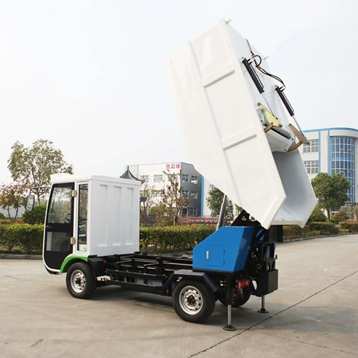
驾驶室模块
1 | 1驾驶室框架焊件 （包含驾驶室踏板） | 驾驶室焊件组件
2 | 驾驶室门焊件
3 | 花纹蓝皮 | 驾驶室内饰
4 | 驾驶室内铝板
5 | 座椅X2
6 | 电动转向管柱总成（方向助力？） （包含方向控制器、点火锁方向锁总成、组合开关、转向柱组合开关装饰盖） | 方向助力系统
7 | 方向助力支架（方向固定柱焊件？）
8 | 万向节联轴器组件 （包含下轴防尘套）
9 | 方向盘
10 | 刹车支架焊件 | 刹车支架组件
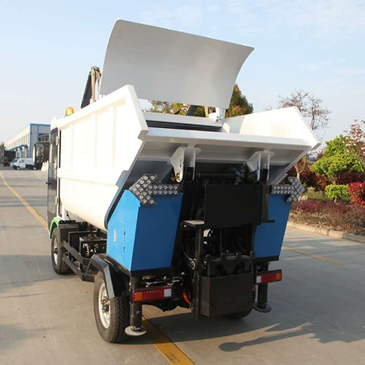
11 | 刹车踏杆组件 （包含刹车轴、刹车红皮、踏皮支架簧、复合套X2）
12 | 制动灯开关组件 （包含刹车开关固定板、制动灯开关）
13 | 刹车真空助力泵（制动总泵）
14 | 油门
15 | 仪表台 | 仪表组件
16 | 仪表
17 | 车联网组件
18 | 显示屏面板
19 | 旋钮档位器组件
20 | 刹车油壶 | 刹车真空助力系统
21 | 储气罐
22 | 储气罐支架
23 | 真空泵
24 | 真空泵支架
25 | 手刹（包含手刹线） | 手刹系统
26 | 手刹线支架和焊件
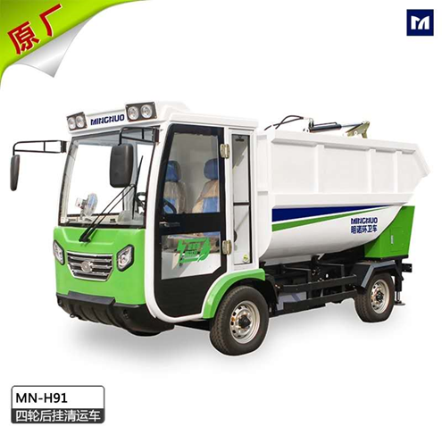
27 | 左轮眉
28 | 右轮眉
29 | 前挡风玻璃
30 | 侧玻璃X2
31 | 反光镜
32 | 大灯X2

底盘模块
33 | 铆接底盘
34 | 前桥
35 | 后桥（不包含电机）
36 | 电机
37 | 轮胎X4（含轮毂）
38 | 制动油管（包含总油管、左右侧油管、刹车软管）
39 | 橡胶皮X2
40 | 电池框架焊件
41 | 电池组
42 | 尾灯架X2
43 | 尾灯X2
44 | 方向转向器
45 | 方向拉杆
46 | 减震器
47 | （控制器）电路板
48 | 牵引支架焊件

 | 后挂模块 |  | 包含灰箱组件、副底盘组件、提升装配组件
49 | 趴地油缸X2
50 | 撑地固定X2
51 | 副底盘
52 | 灰箱焊接件 | 灰箱组件
53 | 油缸推架
54 | 油缸推臂
55 | 压缩油缸X2（灰箱上面两侧）
56 | 弧形压缩耙
57 | 压缩滑板
58 | 滑板油缸（灰箱上面中间位置）
59 | 多级油缸（多节缸）
60 | 油路软管（包含所有的管子）
61 | 悬臂梁钣金
62 | 行程开关 | 提升装配组件
63 | 提升桶框架（包含提升桶焊接）
64 | 行程油缸
65 | 翻钩焊接件X2
66 | 翻桶油缸（提升油缸）
67 | 倒车喇叭X2
68 | 线束
69 | 侧边柜左
70 | 侧边柜右
71 | 瓷白保险丝座
72 | 动力单元 | 动力单元 | 油箱
73 | 直通油管组件
74 | 多路阀组件

 | 其他
76 | 挡泥板X2
77 | 护栏X2
78 | 水箱支架
79 | 水箱

